APT output
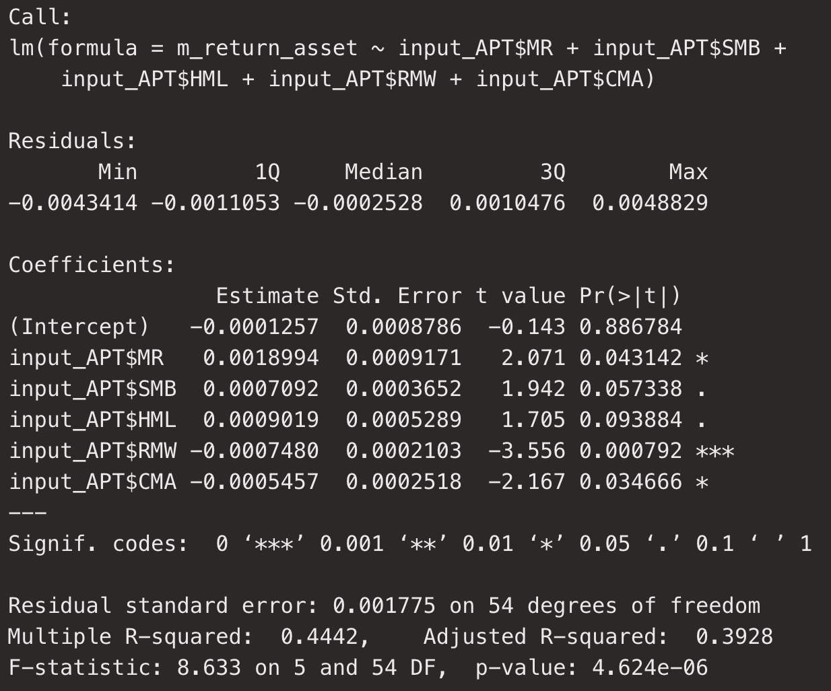
Model summary |  | VIF

 |  |  | Mô hình không có đa cộng tuyến

 |  | RESET TEST

 |  |  | Định dạng mô hình đúng, không thừa/thiếu biến

 | Ở mức ý nghĩa 10% thì tất cả các hệ số trong mô hình (ngoại trừ hệ số chặn) đều có ý nghĩa

